信用交易
融资融券市场交易数据统计(2025-03-14)

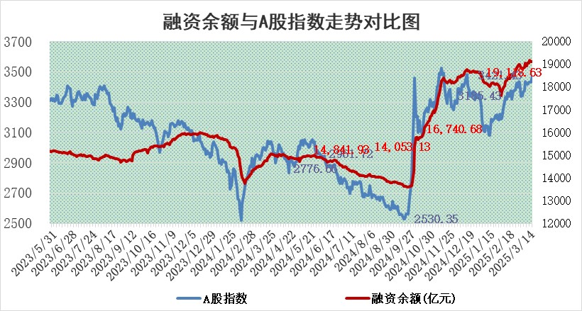
标的证券 | 融资融券余额（亿元） | 融资余额（亿元） | 融券余额（亿元） | 融资买入额（亿元） | 融资融券规模变化（亿元） | 融资余额增幅(‰) | 融券余额增幅(%)
统计数据 | 19,296.60 | 19,118.63 | 121.72 | 1,803.63 | 14.21 | 0.61 | 1.52

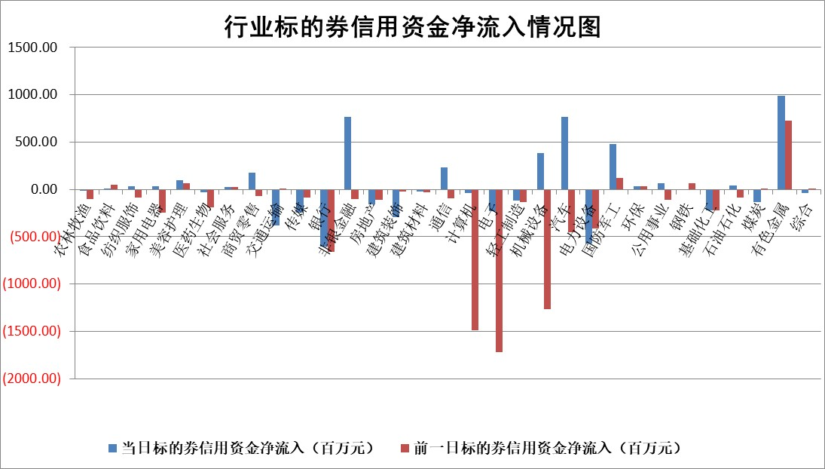

标的基金代码 | 标的基金简称 | 融资余额/市值(%) | 融资余额增幅(%) | 融资买入额/成交金额(%) | （融资余额净增额-融券余额净增额）/市值(‱) | 融券余额降幅(%) | ABS[（融资余额净增额-融券余额净增额）/市值净增额-1](%)
159902 | 华夏中小板ETF | 0.00 | 0.00 | 0.00 | 0.00 | 0.00 | 100.00
159915 | 易方达创业板ETF | 2.45 | 2.03 | 517531.15 | 4.85 | -2.86 | 98.06
159919 | 嘉实沪深300ETF | 0.72 | -3.18 | 3.50 | -2.43 | -7.61 | 101.03
159920 | 华夏恒生ETF | 31.14 | -0.33 | 9.09 | -10.19 | 0.00 | 104.81
159922 | 嘉实中证500ETF | 0.54 | 1.59 | 12.22 | -1.62 | -21.47 | 100.57
159925 | 南方沪深300ETF | 0.41 | -15.49 | 0.16 | -7.48 | 0.00 | 102.70
159928 | 消费ETF | 2.61 | 3.76 | 19.40 | 9.39 | -5.85 | 97.56
159934 | 易方达黄金ETF | 45.66 | -0.02 | 3.58 | -0.79 | 0.00 | 100.53
159939 | 全指信息技术ETF | 0.63 | 10.70 | 53.60 | 6.43 | 32.99 | 96.81
159940 | 全指金融地产ETF | 0.31 | 1.40 | 0.01 | 0.43 | 0.00 | 99.82
159995 | 半导体芯片ETF | 2.45 | -2.79 | 422.81 | -7.32 | -3.23 | 103.43
159997 | 天弘中证电子ETF | 1.82 | 10.83 | 5.62 | 17.77 | -2.10 | 91.04
159998 | 天弘中证计算机主题ETF | 0.78 | 7.64 | 0.13 | 5.14 | -2.00 | 97.20
510050 | 华夏上证50ETF | 2.22 | -1.60 | 64.19 | -4.81 | -38.67 | 101.25
510180 | 华安上证180ETF | 0.54 | -0.80 | 12.48 | -0.45 | -2.03 | 100.23
510880 | 华泰柏瑞红利ETF | 0.95 | -4.34 | 2.42 | -4.30 | 0.31 | 120.84
510900 | 易方达恒生H股ETF | 33.93 | -0.12 | 2.30 | -3.98 | 0.00 | 101.36
511010 | 5年期国债ETF | 2.33 | -1.22 | 0.06 | -2.88 | 0.00 | 61.22
511380 | 可转债及可交换债券ETF | 2.21 | -5.66 | 18.98 | -13.25 | 0.00 | 121.43
512000 | 全指证券ETF | 6.10 | -0.70 | 15.65 | -4.82 | -3.79 | 102.58
512010 | 沪深300医药卫生ETF | 5.67 | 0.21 | 42.12 | 0.64 | -3.87 | 99.66
512070 | 沪深300非银ETF | 2.72 | -3.05 | 558.22 | -8.62 | -4.41 | 101.90
512400 | 南方中证申万有色金属ETF | 1.57 | 14.96 | 2.34 | 19.95 | -3.87 | 51.21
512580 | 广发中证环保产业ETF | 0.85 | 1.03 | 0.26 | 0.87 | 0.00 | 99.44
512660 | 国泰中证军工ETF | 2.37 | 5.26 | 11.09 | 12.30 | 5.76 | 93.15
512800 | 华宝中证银行ETF | 5.60 | -5.01 | 0.58 | -32.65 | -11.55 | 79.74
512980 | 广发中证传媒ETF | 1.51 | 10.28 | 393.66 | 12.64 | -8.66 | 98.23
515030 | 华夏中证新能源汽车ETF | 1.73 | 6.77 | 8.69 | 11.31 | 2.90 | 94.96
515050 | 华夏中证5G通信主题ETF | 1.18 | 1.72 | 10.09 | 1.47 | -7.94 | 99.43
515070 | 华夏中证人工智能ETF | 2.59 | 2.17 | 11.33 | 5.48 | 0.00 | 96.86
标的股票比较指标 |  | 融资余额/流通A股市值(%) | 融资余额增幅(%) | 融资买入额/成交金额(%) | （融资余额净增额-融券余额净增额）/流通A股市值(‱) | 融券余额降幅(%) | ABS[（融资余额净增额-融券余额净增额）/流通A股市值净增额-1](%)
前十名标的个股 |  | 鹏都农牧 | 博迁新材 | 三川智慧 | 矩阵股份 | 创元科技 | 唯万密封
 |  | 东旭光电 | 矩阵股份 | 海康威视 | 永茂泰 | 金杯电工 | 敷尔佳
 |  | 威创股份 | 飞南资源 | 九安医疗 | 金城医药 | 恒信东方 | 金道科技
 |  | 海印股份 | 共同药业 | 长光华芯 | 瀚川智能 | 龙迅股份 | 赛意信息
 |  | 广汇汽车 | 中毅达 | 纳微科技 | 五洲新春 | 科德数控 | 数据港
 |  | 首航高科 | 泰豪科技 | 中胤时尚 | 狄耐克 | 明星电力 | 海昌新材
 |  | 超华科技 | 五洲新春 | 美腾科技 | 共同药业 | 欧普照明 | 亚康股份
 |  | 联络互动 | 海锅股份 | 金达莱 | 海锅股份 | 浦东建设 | 高华科技
 |  | 爱康科技 | 浙江荣泰 | 国网英大 | 飞南资源 | 穗恒运A | 苏试试验
 |  | 长江健康 | 美好医疗 | 浙海德曼 | 浙江荣泰 | 厦门空港 | 泓淋电力
后十名标的个股 |  | 晨鸣纸业 | 星宇股份 | 天元宠物 | 信测标准 | 宁波海运 | 铂力特
 |  | 中航电测 | 信测标准 | 明牌珠宝 | 青木股份 | 清新环境 | 山东章鼓
 |  | 海通证券 | 侨源股份 | 中科通达 | 中远海科 | 天宜上佳 | 华设集团
 |  | 普利制药 | 青木股份 | 扬杰科技 | 豪恩汽电 | 天铁股份 | 长高电新
 |  | 世纪华通 | 拓荆科技 | 焦作万方 | 金帝股份 | 华宏科技 | 南京熊猫
 |  | 观典防务 | 盛景微 | 春晖智控 | 侨源股份 | 盈康生命 | 南极光
 |  | 卓朗科技 | 湖北广电 | 英集芯 | 华设集团 | 高新兴 | 当虹科技
 |  | 凯撒文化 | 金浦钛业 | 厦门港务 | 奕东电子 | 天玑科技 | 普元信息
 |  | 惠程科技 | 海信家电 | 永安行 | 万马股份 | 华夏银行 | 航宇科技
 |  | 盛屯矿业 | 华设集团 | 新相微 | 苏奥传感 | 华软科技 | 麦加芯彩
说明：1.以上普通交易数据和信用交易数据皆以交易日收盘后数据为基准；2.上述标的证券总数据只计算标的证券市场总数据，不包括从标的证券中调出去标的证券数据，所以与交易所公布的总值略有不同； 3.上述行业采用申万一级行业分类；4.以上标的基金和标的个股中比较的6个指标值中：前5个（从左至右）为正向指标，值越大排名越靠前；第6个为逆向指标，值越小，排名越靠前；5.第6个指标中ABS[]表示求绝对值，其主要用于考量信用资金相对净流入对股价相对净变化的贡献程度；6.数据来源：wind，交易所。

 |  |  |  | 证券代码 | 新增融资余额 | 融资买入额 | 融资买入增幅前10
 |  | 1 | 西部建设 | 002302 | 80643953 | 177472374 | 41%
 |  | 2 | 天键股份 | 301383 | 27855096 | 56831811 | 39%
 |  | 3 | 井松智能 | 688251 | 7040854 | 13763946 | 27%
 |  | 4 | 国电电力 | 600795 | 116116226 | 151740647 | 23%
 |  | 5 | 华立科技 | 301011 | 9342856 | 31199107 | 23%
 |  | 6 | 捷邦科技 | 301326 | 9066090 | 22350547 | 22%
 |  | 7 | 海利尔 | 603639 | 19864834 | 35520613 | 20%
 |  | 8 | 华研精机 | 301138 | 7597460 | 13339451 | 16%
 |  | 9 | 鹏辉能源 | 300438 | 83773067 | 304558811 | 16%
 |  | 10 | 建科股份 | 301115 | 7106455 | 29879412 | 15%

